0419
 | https://jhnyang.tistory.com/358
 | pk
 | 1 | 이름 | 주소 | 취미1 | 취미2 | 취미3 | 취미4
 | 2 | 주찬 | 대구 | 게임, 드럼, 독서 |  |  |  | 한 로우에는 ,,로 여러 개 값을 적는 것은 지양, 스칼라값을 지향
 | 3 | 지영 | 대구 | 게임, 독서
 | 4 | 현진 | 대구 | 요리
 | 5

 | pk
 | 1 | 이름 | 주소 | 취미1 | 취미2 | 취미3 | 취미4
 | 2 | 주찬 | 대구 | 게임 | 드럼 | 독서 |  | 로우가 자꾸 많아진다 없는 사람은 빈 로우가 많아진다
 | 3 | 지영 | 대구 | 게임 | 독서 | null
 | 4 | 현진 | 대구 | 요리 | null | null

 |  | `->사람 테이블이 됨

 |  |  |  |  | `-> 취미 테이블이 됨
 |  |  | 사람 |  | 취미
 |  |  | 주찬 |  | 게임 |  | 일 대 다 관계
 |  |  | 지영 |  | 드럼
 |  |  | 현진 |  | 독서
 |  |  |  |  | 요리

 |  |  | `-> 취미 테이블이 만들 어짐

 | 고객 |  |  |  |  |  | 취미
 | pk | 이름 | 주소 |  |  |  | pk | 취미명
 | 1 | 주찬 | 대구 |  |  |  | 1 | 게임
 | 2 | 지영 | 대구 |  |  |  | 2 | 드럼
 | 3 | 현진 | 대구 |  |  |  | 3 | 요리
 | 4 |  |  |  |  |  | 4 | 독서

 |  |  |  | 고객취미
 |  |  |  | 고객 pk | 취미pk
 |  |  |  | 1 | 1
 |  |  |  | 1 | 2
 |  |  |  | 1 | 4
 |  |  |  | 2 | 1
 |  |  |  | 2 | 4
 |  |  |  | 3 | 3

 | `-> 3정규화 까지 완료

 | 데이터를 저장하고 테이블을 나누는 방식을 배우자

 | p105
 | 출생연도, 주소, 연락처 -> 고객이름에 종속 -> 한 테이블이 됨 |  |  |  |  |  |  | 구매한물건, 단가, 수량 -> 구매
 | 고객 |  |  |  |  |  |  | 구매
 | pk | 고객이름 | 출생연도 | 주소 | 연락처 |  |  | pk | 물건 | 단가 | 수량 | 구매자(pk)
 | 1 | 이승기 | 1987 | 서울 | 102220 |  |  | 1 | 운동화 | 30 | 2 | 2
 | 2 | 김범수 | 1977 | 강남 | 15032 |  |  | 2 | 노트북 | 1000 | 1 | 2

 | 예제

 | customer id | first name | surname | telephone number
 | 123 | pooja | singh | 555-861-2025, 192-122-1111
 | 456 | san | Zhang | 555-403-1659, 182-929-2929
 | 789 | john | doe | 555-808-9633

 | ↓

 | customer id | first name | surname | telephone number | telephone number2
 | 123 | pooja | singh | 555-861-2025 | 192-122-1111
 | 456 | san | Zhang | 555-403-1659 | 182-929-2929
 | 789 | john | doe | 555-808-9633

 | ↓
 | 고객
 | customer id | first name | surname
 | 123 | pooja | singh
 | 456 | san | Zhang
 | 789 | john | doe |  | `같은 값을 여러 값 저장할 때는 세로로 저장해야 한다
 |  |  |  |  | 전화번호
 |  |  | id | customer id | telephone number
 |  |  | 1 | 123 | 555-861-2025
 |  |  | 2 | 123 | 192-122-1111
 |  |  | 3 | 456 | 555-403-1659
 |  |  | 4 | 456 | 182-929-2929
 |  |  | 5 | 789 | 555-808-9633

 | Manufacturer | model | model full name | manufacturer country
 | forte | x-prime | forte X-prime | italy
 | forte | ultraclean | forte ultraclean | italy
 | dent-o-fresh | ezbrush | dent-o-fresh-ezbrush | usa
 | kobayashi | st-60 | kobayashi st-60 | japan
 | hoch | toothmaster | hoch toothmaster | germany
 | hoch | x-prime | hoch x-prime | germany

 | 제조사 |  |  |  |  | 모델
pk | Manufacturer | manufacturer country |  |  | pk | model | model full name
1 | forte | italy |  |  | 1 | x-prime | forte X-prime
2 | dent-o-fresh | usa |  |  | 1 | ultraclean | forte ultraclean
3 | kobayashi | japan |  |  | 2 | ezbrush | dent-o-fresh-ezbrush
4 | hoch | germany |  |  | 3 | st-60 | kobayashi st-60
5 |  |  |  |  | 4 | toothmaster | hoch toothmaster
6 |  |  |  |  | 4 | x-prime | hoch x-prime

 | tournament | year | winner | winner date of birth
 | indiana invitational | 1998 | ai fredrickson | 21-Jul-75
 | cleveland open | 1999 | bob albertson | 28-Sep-68
 | des moines masters | 1999 | al fredrickson | 21-Jul-75
 | indiana invitational | 1999 | chip masterson | 14-Mar-77

tournament | year | 우승자pk |  | 우승자pk | tournament | winner | winner date of birth
indiana invitational | 1998 | 1 |  | 1 | indiana invitational | ai fredrickson | 21-Jul-75
cleveland open | 1999 | 2 |  | 2 | cleveland open | bob albertson | 28-Sep-68
des moines masters | 1999 | 3 |  | 3 | des moines masters | al fredrickson | 21-Jul-75
indiana invitational | 1999 | 4 |  | 4 | indiana invitational | chip masterson | 14-Mar-77

 |  | 이렇게 pk값을 정수로 하면 수정시 한 테이블만 고치면 된다. Pk값을 왠만하면 string형으로 하지 않는 것이 좋다. |  |  |  |  |  | 그리고 두 컬럼의 값이 모두 중복된 값이 있다면 그 테이블은 문제가 있다.

forien key | FK 외래키 | 제약조건 -> 잘못된 값이 들어가지 않도록 맞는 값만 들어가도록 유도 |  |  |  | `-> 무결성
`->원래 없는 값이 들어가지 않도록 하는 것

```

CREATE TABLE studentTBL (
 | s_id INT UNSIGNED PRIMARY KEY,
 | nm VARCHAR(3) NOT NULL,
 | ph CHAR(13)
);

DROP TABLE studentTBL;

SELECT * FROM studentTBL;

INSERT INTO studentTBL
(s_id, nm)
VALUES
(1111, '값');

INSERT INTO studentTBL
(s_id, nm, ph)
VALUES
(1112, '을', '010-1111-1111'),
(1113, '병', '010-2222-2222')
;

INSERT INTO studentTBL
(s_id, nm, ph)
VALUES
(1114, '병', '010-3333-3333');

CREATE TABLE classTBL (
 | c_id INT UNSIGNED PRIMARY KEY AUTO_INCREMENT,
 | subject VARCHAR(5) NOT NULL,
 | teacher VARCHAR(5) NOT NULL
);

DROP TABLE classTBL;

SELECT * FROM classTBL;

INSERT INTO classTBL
(subject, teacher)
VALUES
('수학', '김하나'),
('과학', '판테온'),
('국어', '오징어')
;

INSERT INTO classTBL
(subject, teacher)
VALUES
('영어', '김둘')
;

CREATE TABLE scoreTBL(
 | s_id INT,
 | c_id INT,
 | score INT,
 | PRIMARY KEY (s_id, c_id)
);

SELECT * FROM scoreTBL;

INSERT INTO scoreTBL
(s_id, c_id, score)
VALUES
(1111, 1, 90),
(1111, 2, 100),
(1111, 3, 80),
(1112, 1, 80),
(1112, 4, 70)
;

CREATE TABLE scoreFK_TBL(
 | s_id INT unsigned,
 | c_id INT unsigned,
 | score INT,
 | PRIMARY KEY (s_id, c_id),
 | FOREIGN KEY (s_id) REFERENCES studentTBL(s_id),
 | FOREIGN KEY (c_id) REFERENCES classTBL(c_id)
); # foreign key를 걸려면 무조건 똑같이 적어야 한다.

INSERT INTO scoreFK_TBL
(s_id, c_id, score)
VALUES
(1111, 1, 90),
(1111, 2, 100),
(1111, 3, 80),
(1112, 1, 80),
(1112, 4, 70),
(1114, 4, 80)
;

SELECT * FROM scoreFK_TBL;

erd -> 테이블들의 관계를 도식화 하는 과정

dbforge | database | new connection

127.0.01 -> new database

 |  |  |  | 새로 생김

file - new data base diagram

save

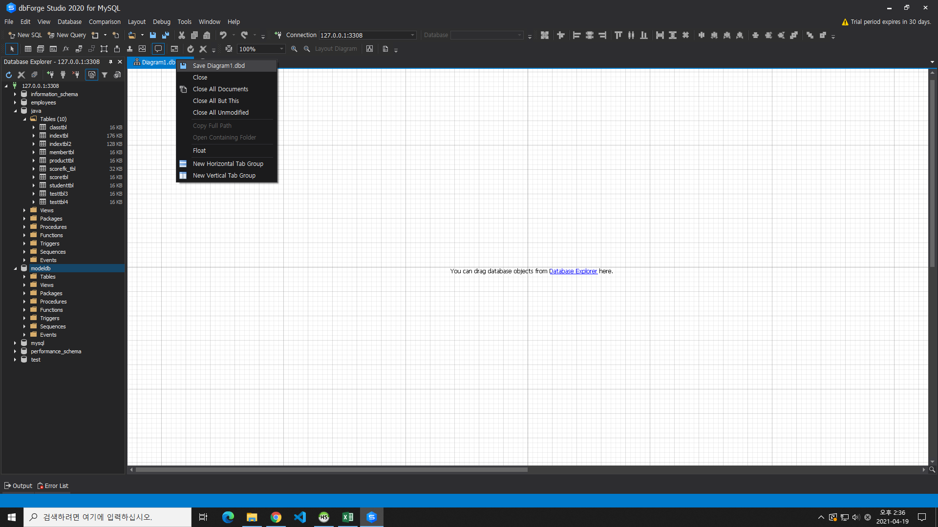

modeldb -> tables -> new table
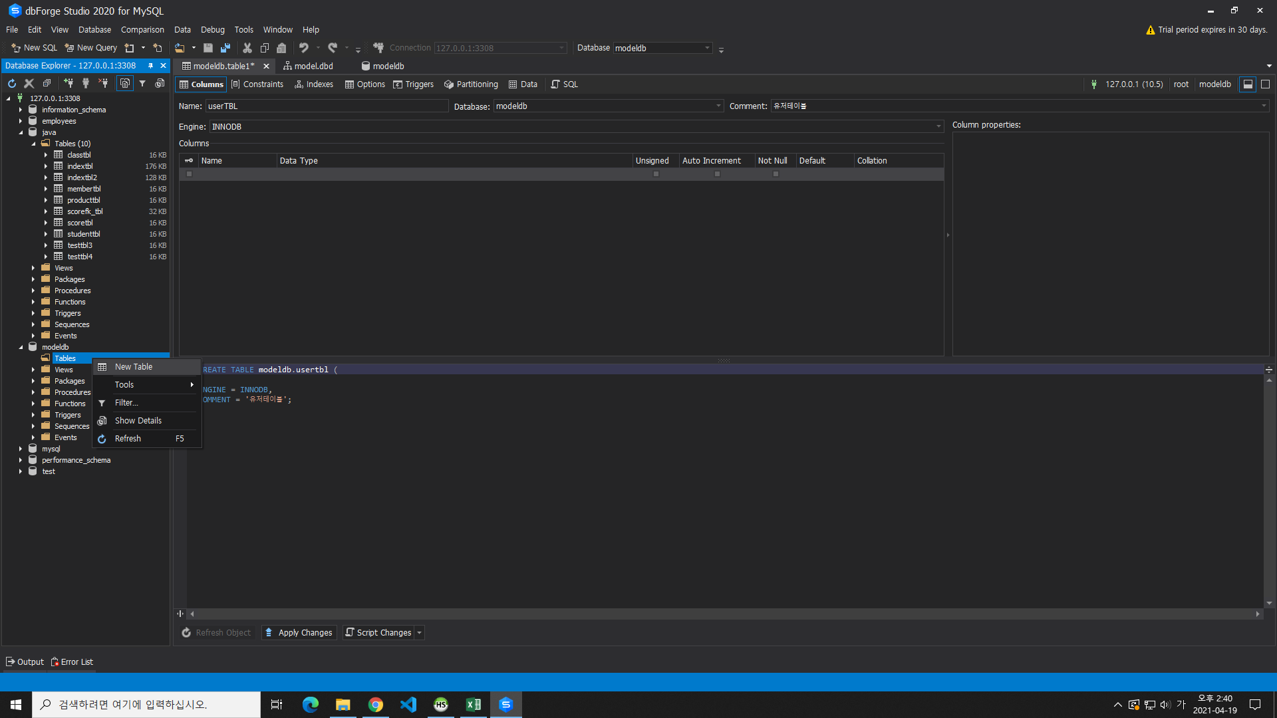

이렇게 채운다
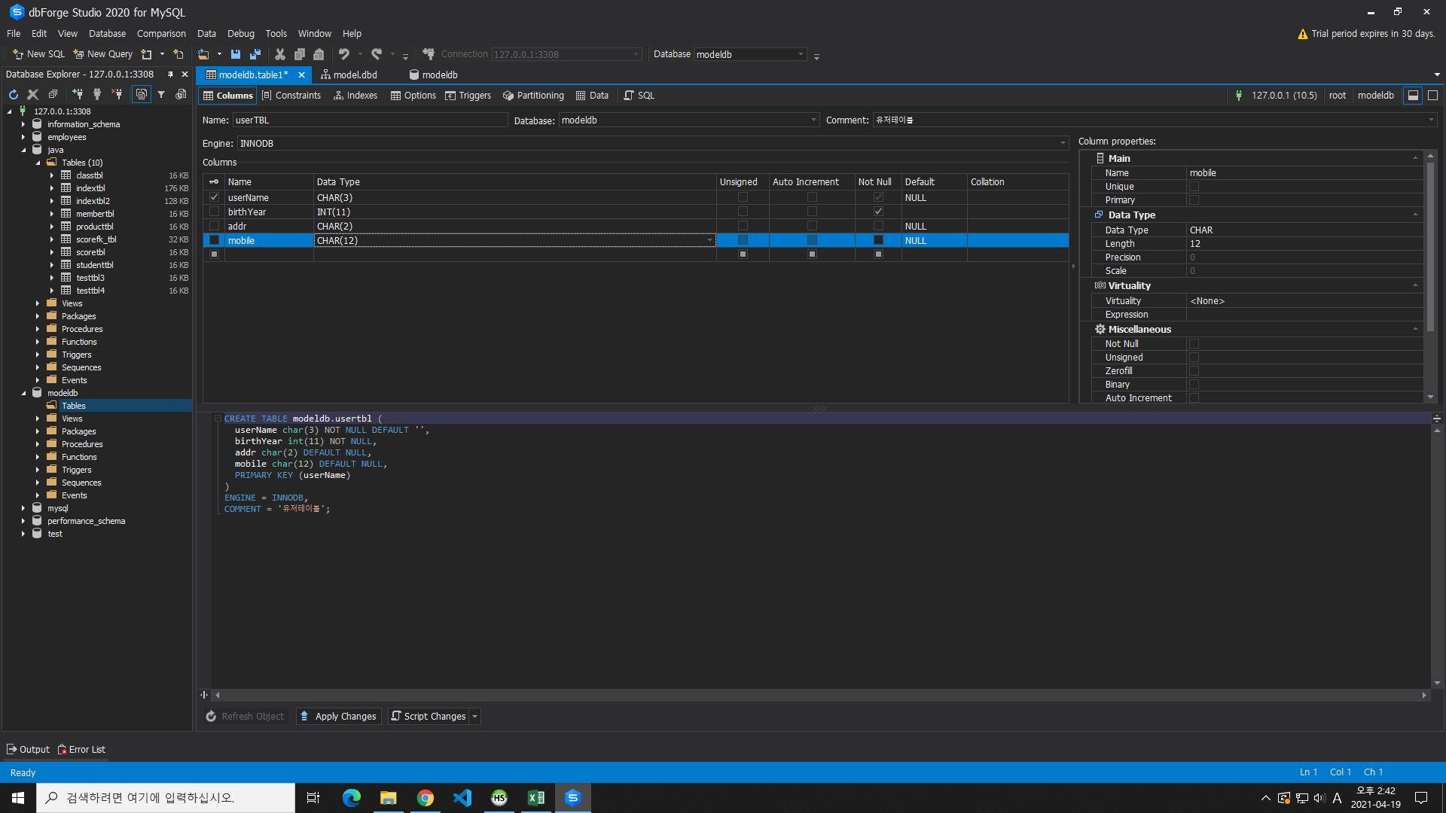

FK -> new relation

일대다

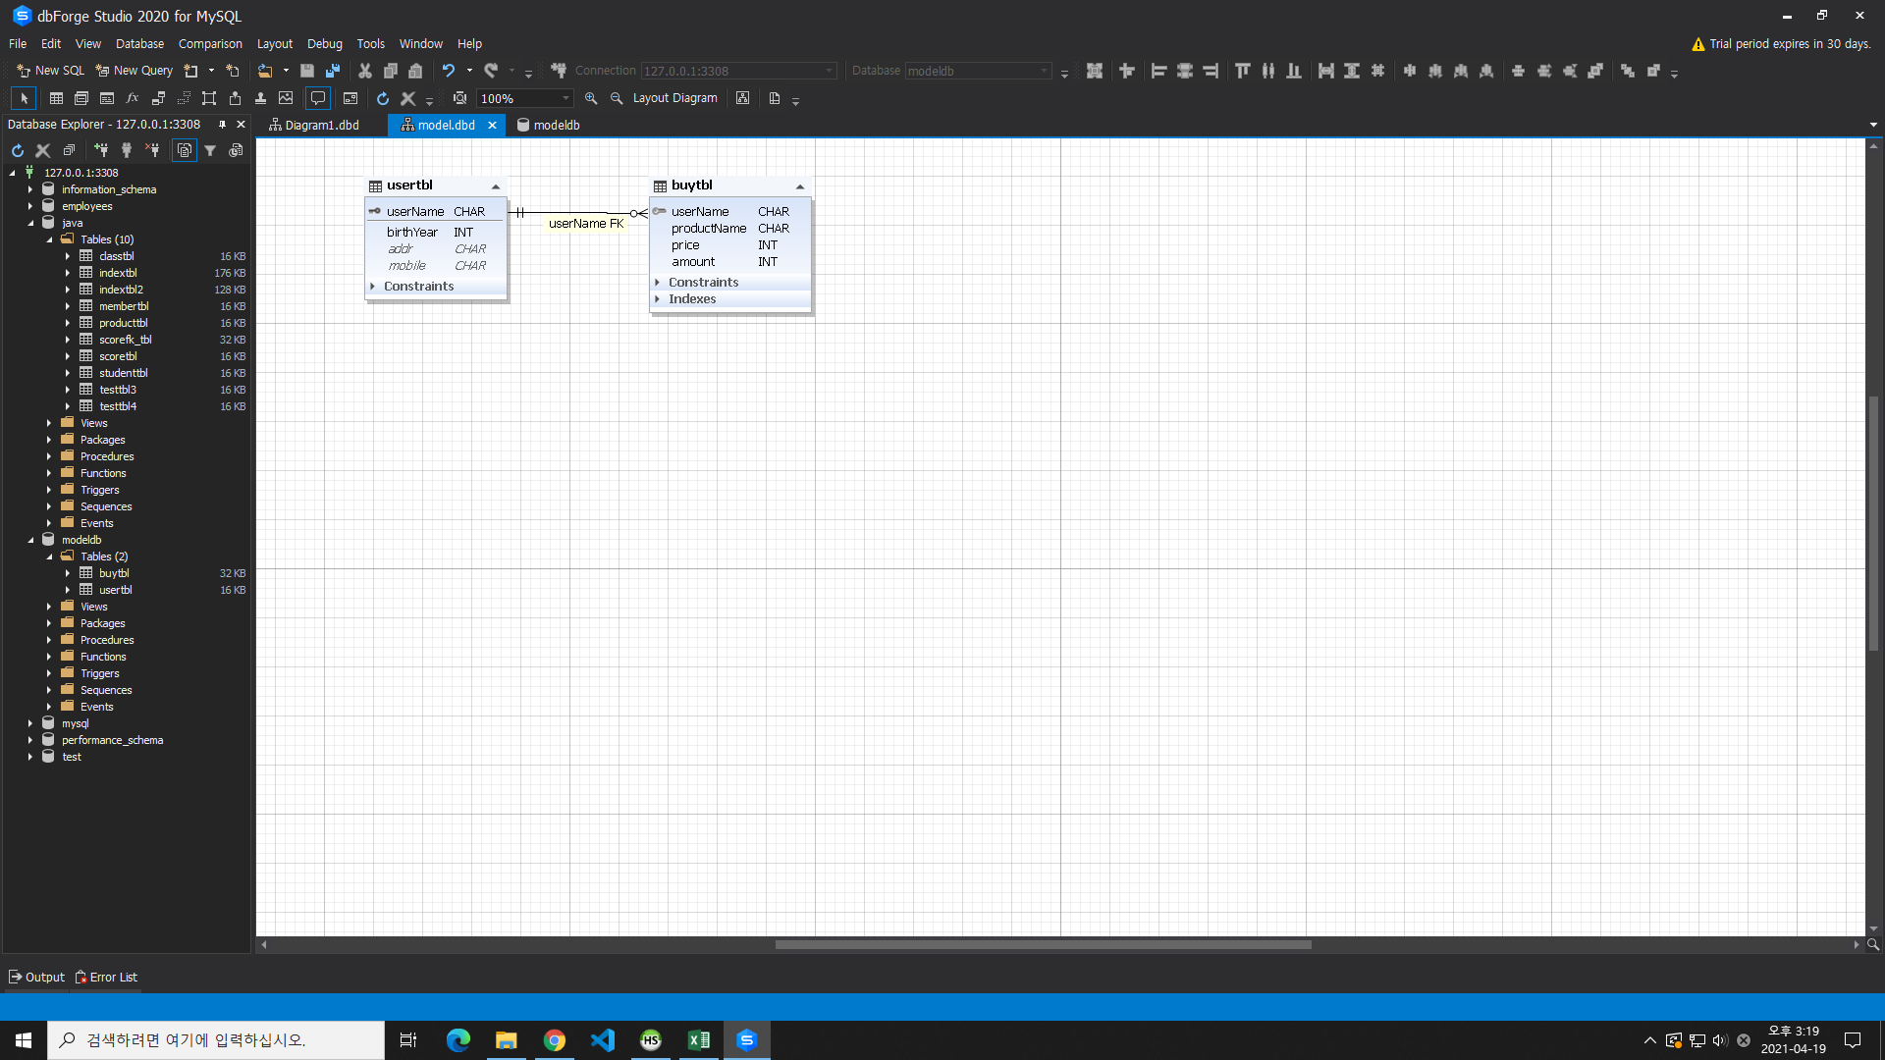

다대다

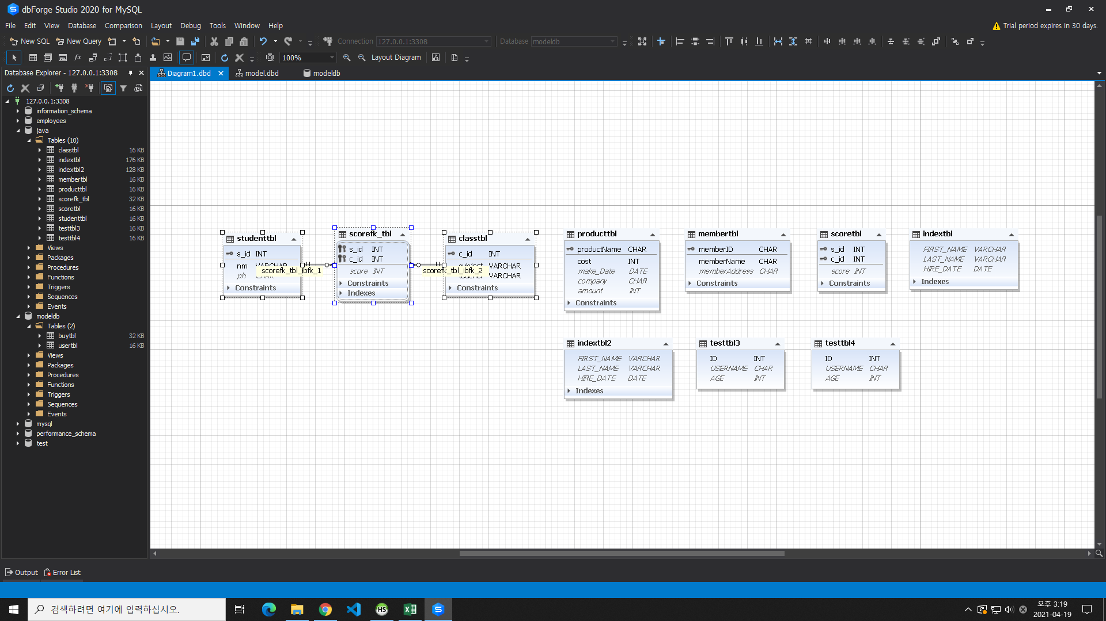

join

SELECT B.*, A.* FROM scoreFK_TBL A
INNER JOIN studentTBL B
ON A.s_id = B.s_id;

SELECT B.nm, A.c_id, A.score FROM scoreFK_TBL A
INNER JOIN studentTBL B
ON A.s_id = B.s_id;

# c.id 는 무슨 과목? -> 조인 한번 더
SELECT B.nm, C.subject, A.score FROM scoreFK_TBL A
INNER JOIN studentTBL B
ON A.s_id = B.s_id
INNER JOIN classtbl C
ON A.c_id = C.c_id;

FK와 join은 아무 관계 없음 . 다만 제약조건이 없어서 에러가 나도록 insert 하게 될 지 도??

join은 많이 많이 사용되어서 잘 알아둬야 한다.

inner join 니도 갖고 있고 나도 갖고 있는 것만 나타내자

left join 니도 갖고 있고 나도 갖고 있고 나만 없는 것은 null로 나타낸다

CREATE TABLE boardTBL (
 | iboard INT UNSIGNED PRIMARY KEY auto_increment,
 | title VARCHAR(100) NOT NULL,
 | ctnt VARCHAR(500) NOT NULL,
 | rdt DATETIME DEFAULT NOW()
);

DROP TABLE cmtTBL;
DROP TABLE boardTBL;

CREATE TABLE cmtTBL (
 | icmt INT UNSIGNED PRIMARY KEY auto_increment,
 | iboard INT UNSIGNED,
 | ctnt VARCHAR(100) NOT NULL,
 | rdt DATETIME DEFAULT NOW()
);

INSERT INTO boardTBL
(title, ctnt)
VALUES
('안녕하세요', '저는 현진이예요'),
('좋아하는 계절', '여름이 빨리 왔으면 좋겠어요'),
('좋아하는 음식', '김치찌개 매니아예요'),
('꿈', '여성스러운 여자가 되고 싶어요');

INSERT INTO boardTBL
(title, ctnt)
VALUES
('취미', '남자친구에게 사랑을 듬뿍담아 요리 해주기!');

INSERT INTO cmtTBL
(iboard, ctnt)
VALUES
('1', '저는 득원이예요. 마음에 드는데 저랑 당장 사겨요.'),
('2', '득원은 여름이 너무 더워서 시로~ 겨울이 죠아~'),
('3', '득원은 닭곰탕이 젤루 좋아~'),
('4', '득원은 현진을 젤루 사랑해~');

INSERT INTO cmtTBL
(iboard, ctnt)
VALUES
('1', '안녕하세요. 당신은 정말 귀여워요.');

SELECT * FROM boardTBL;

SELECT * FROM cmtTBL;

SELECT A.* , B.*
FROM boardTBL A
INNER JOIN cmtTBL B
ON A.iboard = B.iboard;

SELECT A.* , B.*
FROM boardTBL A
left JOIN cmtTBL B
ON A.iboard = B.iboard;

SELECT A.* , ifnull(B.ctnt, '댓글없음')
FROM boardTBL A
left JOIN cmtTBL B
ON A.iboard = B.iboard;

SELECT A.iboard
FROM boardTBL A
left JOIN cmtTBL B
ON A.iboard = B.iboard;
WHERE B.cmtTBL IS NULL;

0423
오늘 수업 쥐똥같이 들어땅 ;;

본인 컴퓨터는 localhost로 접근하면 된다. |  |  |  |  | 요청에 응답하기 위해서 웹서버가 존재
크롬에 직접 쳐서 톰캣에서 내가 만든 jsp가 잘 돌아가는 지 확인한다. |  |  |  |  | 응답은 무조건 html

scriptlet.jsp

<%
 | int a = 10;
 | int b = 20;
 | int c = a + b;

 | out.print("<div>");
 | out.print(c+2);
 | out.print("</div>");
%>

<hr> |  | ↕ 같다

<div><%=c+1 %></div>

? |  | 다른 dinamic web project의 jsp파일들은 어디에 있지???

D:\JavaBackendClass\workspace\.metadata\.plugins\org.eclipse.wst.server.core\tmp0\wtpwebapps |  |  |  | -> 여기에 eclipse에서 작업한 내용들이 복사되어진다.
D:\JavaBackendClass\workspace\.metadata\.plugins\org.eclipse.wst.server.core\tmp0\work\Catalina\localhost\ROOT\org\apache\jsp |  |  |  |  |  | -> 처음 만든 dinamic web project 의 jsp파일들
D:\JavaBackendClass\workspace\.metadata\.plugins\org.eclipse.wst.server.core\tmp0\work\Catalina\localhost\ROOT\org\apache\jsp\WEB_002dINF\jsps |  |  |  |  |  | -> 거기서 WEB-INF 파일 안에 만든 jsp파일들은 여기 있다.
jsp파일은 결국은 java파일로 만들어진다.
스클릿트로 적은 것은 그대로~ 적혀지는데, 다른 것들은 변환된다.
jsp에서 우리가 적는 내용들은 _jspService메소드 안에 적혀진다.
↓ 그래서
<% %> 안에서 메소드를 만들 수 없다. 메소드 안에서 메소드를 정의 할 수 없기 때문이다.

index.jsp.java로 들어가보자.

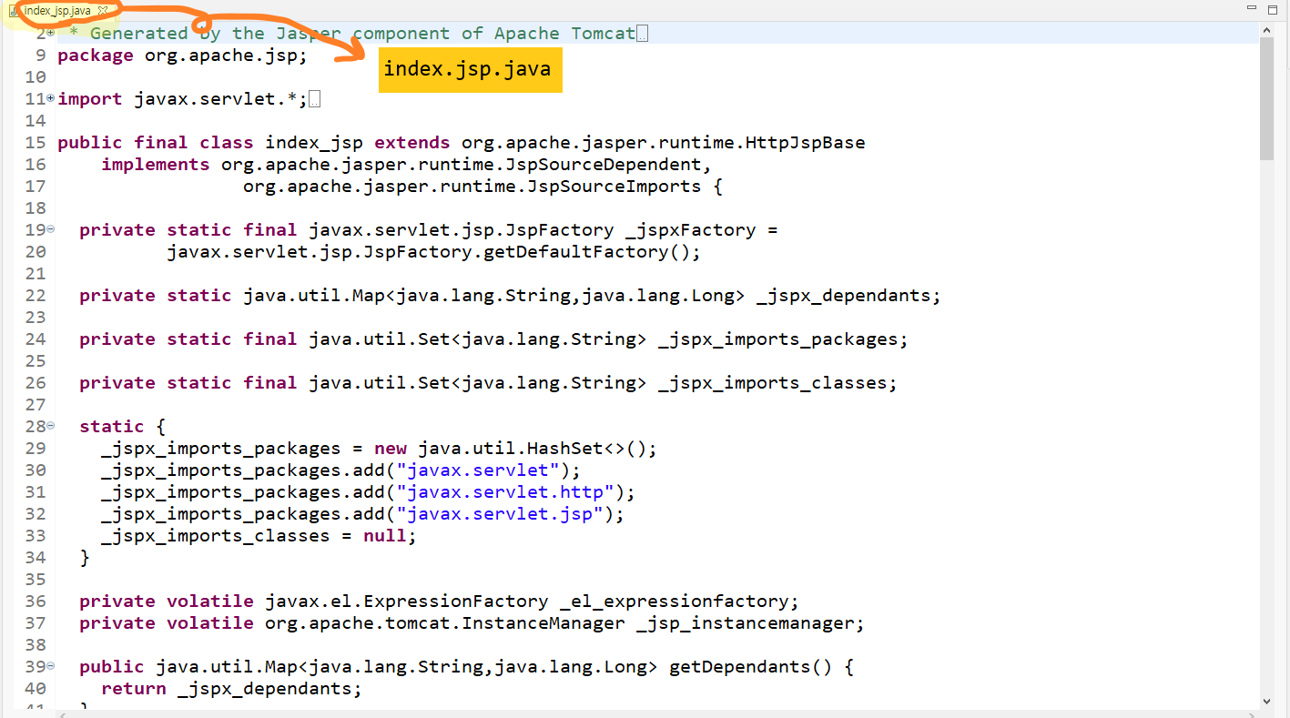

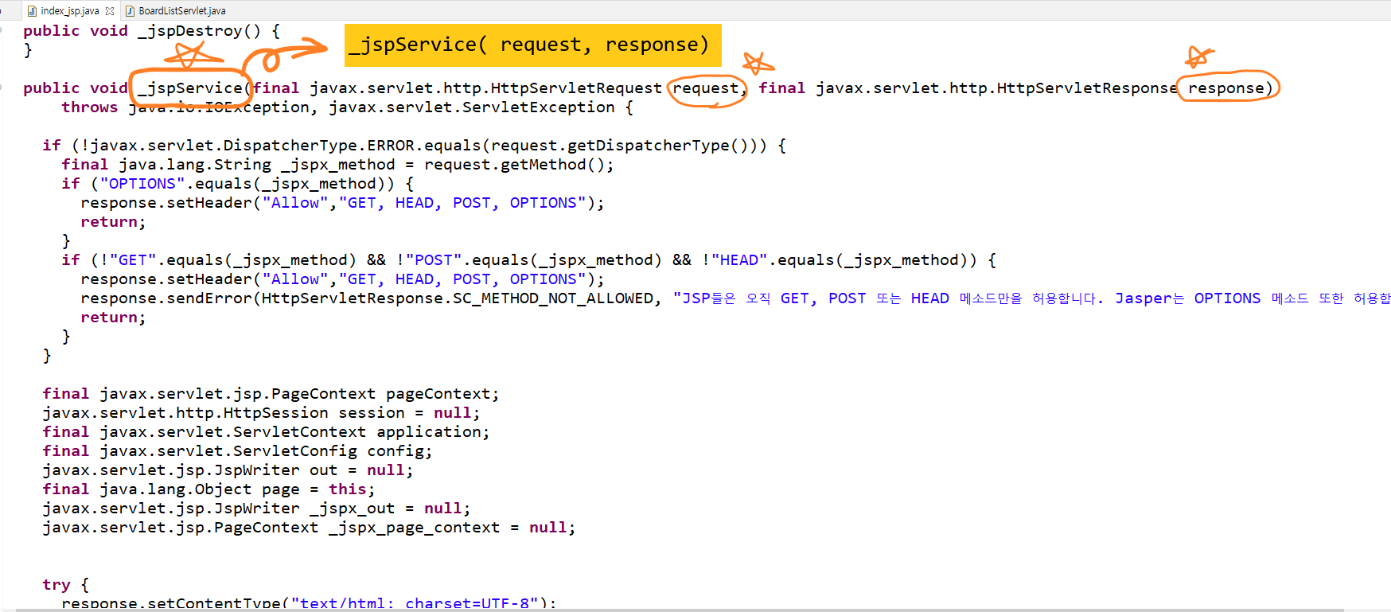

디스패치 방식으로 응답보내기
request.getRequestDispatcher(jsp).forward(request, response);

클라이언트에서 받아오는 것은 무조건 request.getParameter("");
브라우저에서 적힌 것이 넘어왔다.
get방식이든 post방식이든
setParameter()없다.

BoardListServlet.java

form태그를 이용하여 정보를 날리는 것 빼고는 전부 get 방식 (검색기능의 form태그는 get방식)
form태그 method="post" 해야지 post방식이다
대부분은 get, post는 잘 없는데, 대표적인 예시가 로그인 기능
naver.com 이렇게 쳐서 들어가는 것들, 클릭해서 들어가는 것들 전부 get방식
같은 주소라도 get방식, post방식에 따라 응답 화면이 달라질 수 있다.
다른 것들은 파일명이 주소값인데, 서블렛은 문자열로 되어있어서 바꿀 수 있다.
servlet에서 클래스 이름은 1도 상관없다
HttpServlet을 상속받으면 그 자바파일은 서블릿이 된다.

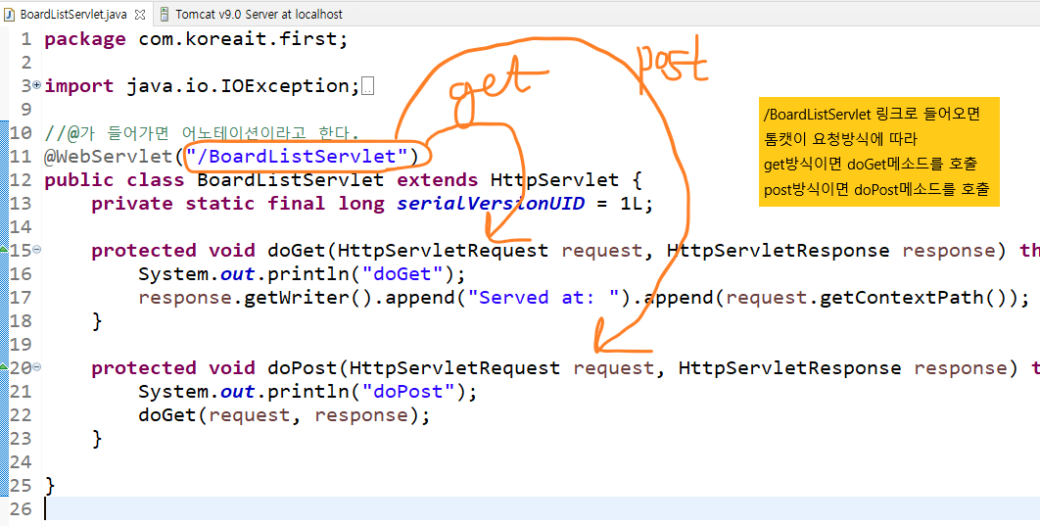

도메인에 직접 쳐서 servlet에 들어갔다. -> get방식 -> doGet메소드 작동

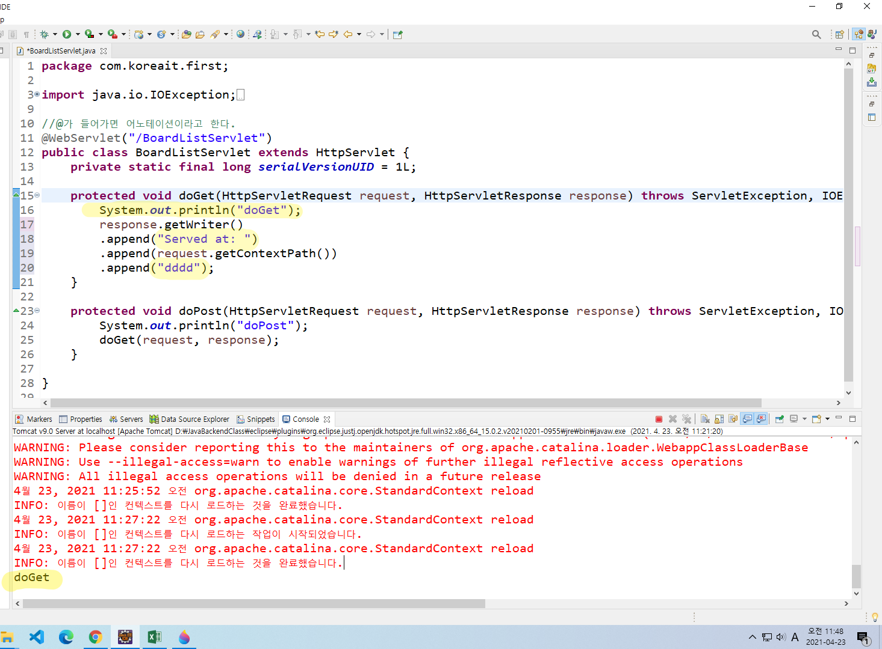

BoardList3Servlet.java
get방식으로 서버 요청을 보낼 때 같이 보내는 data
?로 시작
구분은 &키=값
요청시 request.getParameter()메소드로 쿼리스트링의 key로 value를 가져올 수 있다.

예) 이름과 나이 정보를 보낸다 -> 즉 서버에서 이름과 나이 정보를 원한다.
절대 값이 ''로 감싸지지 않는다.
주소?name=장현진&age=26

//클라이언트가 넘겨주는 정보를 받아서 콘솔에 찍어본다

//그리고 응답화면으로 다시 가져와서 출력한다.

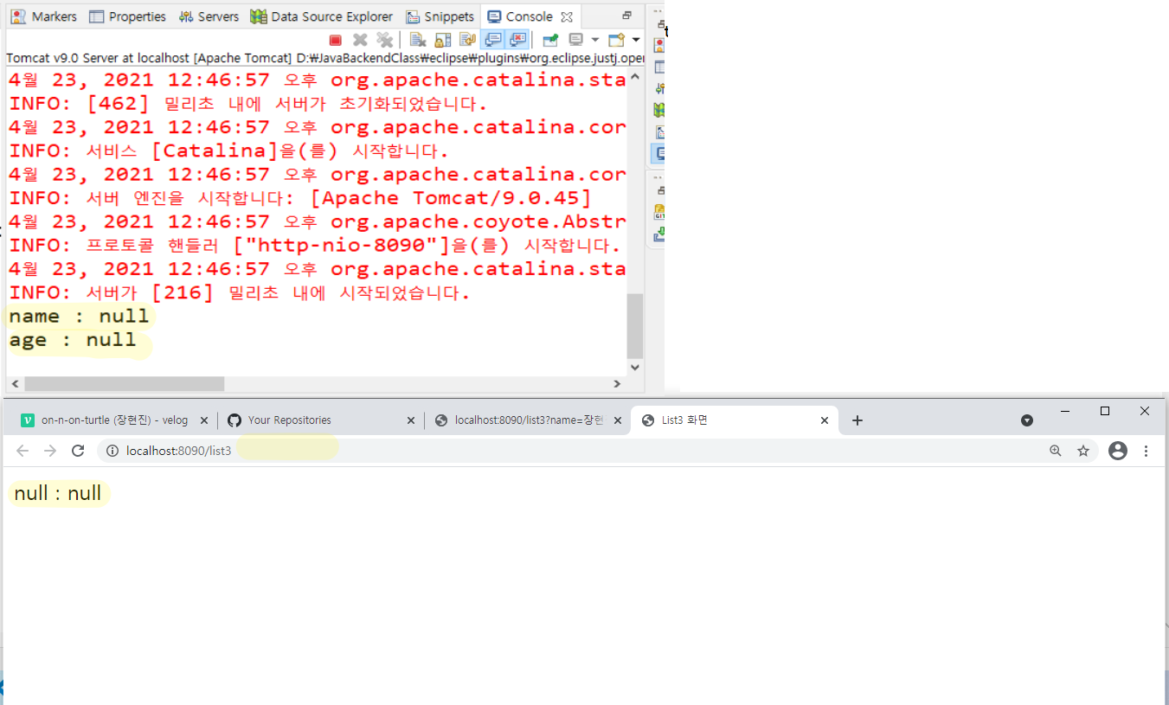

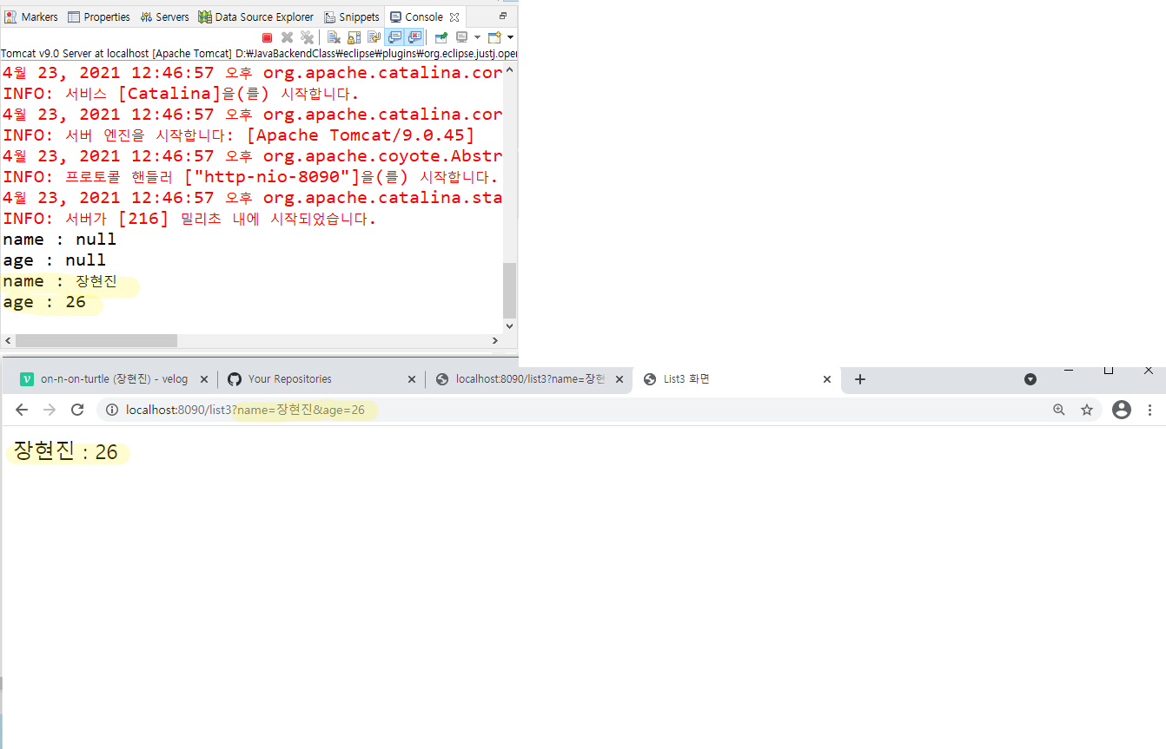

연결 된 흐름

// request와 response는 이렇게 연결되어 있기 때문에 서블릿에서 서로 주고 받고 할 수 있다.
//수정해서 주고 받고 할 수 있다.
//클라이언트(브라우저)에서 값이 서블릿으로 넘어오면
request.getParameter("key"); 으로 빼와서 서블릿에서 쓴다. |  |  | -> String
//서블릿에서 응답화면( jsp)로 수정된 값을 보내는 법
request.setAttribute("key", "value"); |  |  | -> value가 Object형
//서블릿으로 부터 넘어온 값을 응답화면(jsp)에서 사용하는 법
request.getAttribute("key"); |  |  | -> return되는 값도 Object형

오늘의 흐름

